VM-tipset 2026 mall
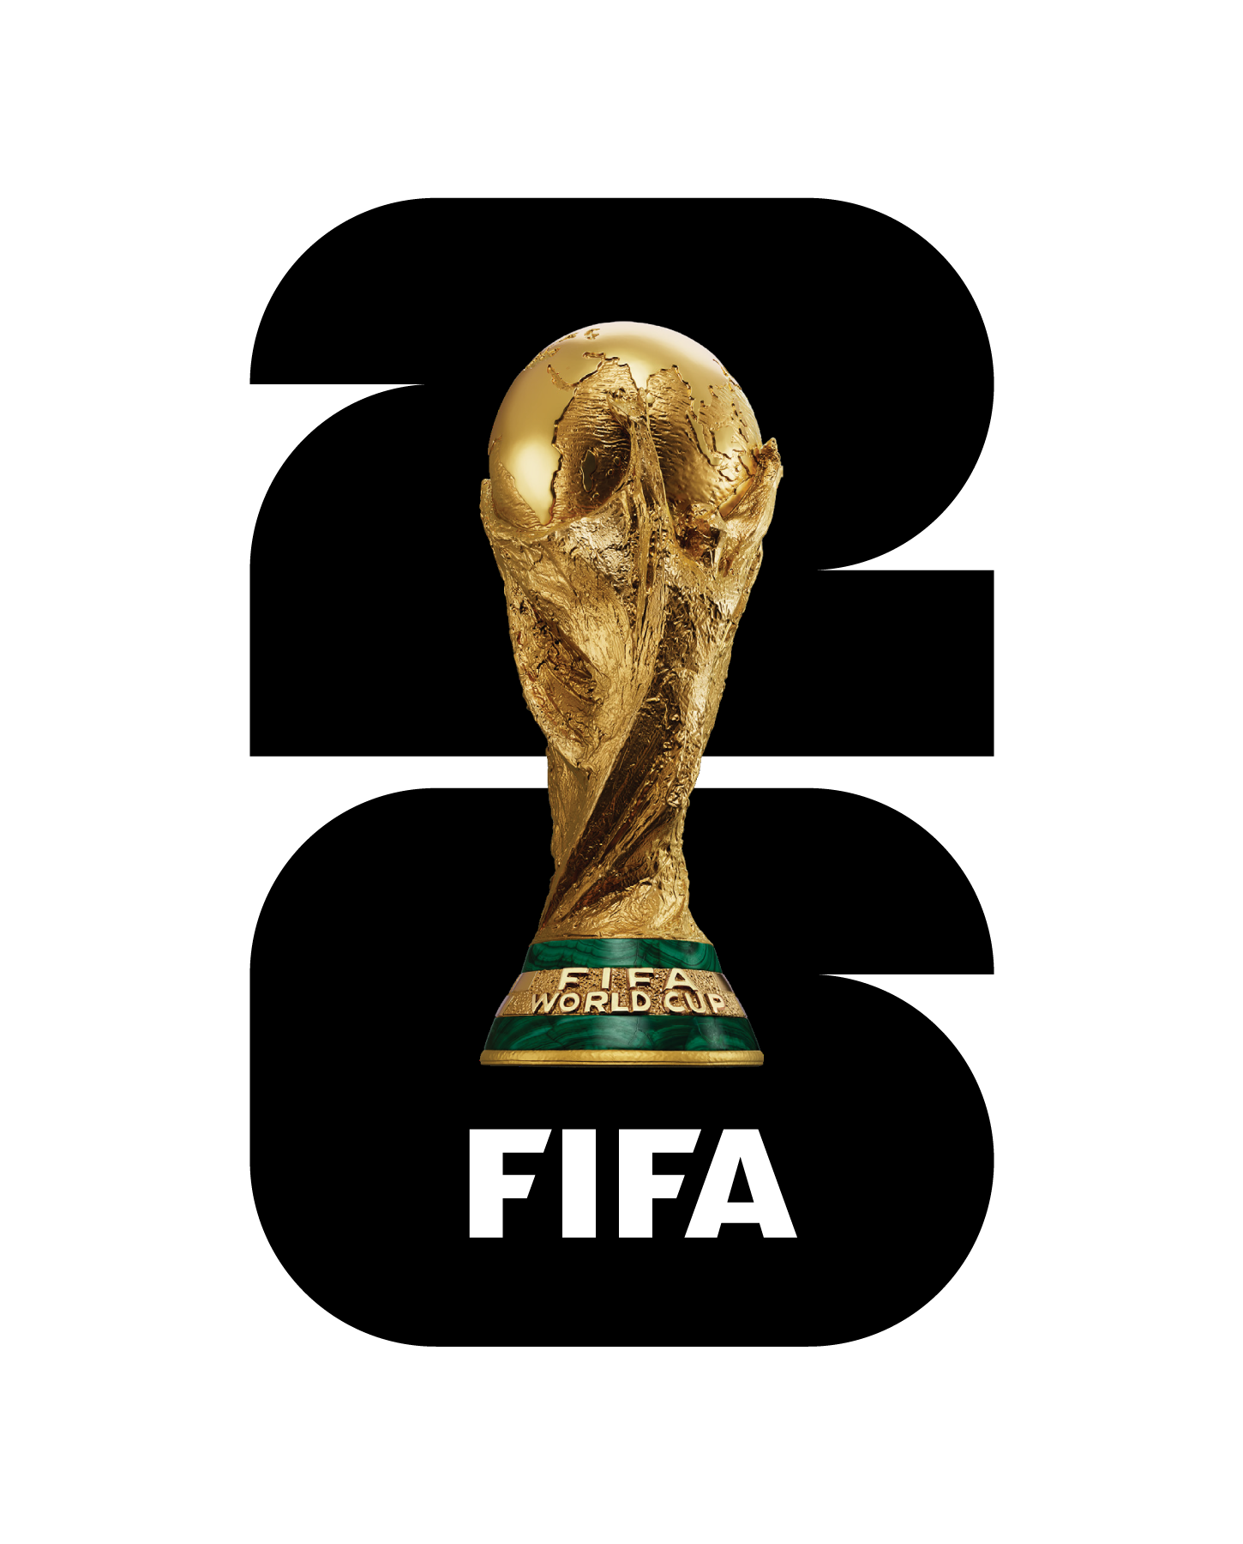
 |  | Ditt spel |  |  |  |  |  |  |  |  |  |  |  |  |  |  |  |  |  |  | Resultat

 |  | Ditt namn:
 |  |  |  |  |  |  |  |  |  |  |  |  |  |  |  |  |  |  |  |  | - När turneringen har startat fyller du i det rätta resultatet. På så vis rättar du din kupong för varje spelad match. Mest för du själv ska ha koll på dina poäng. Efter varje spelad omgång uppdateras dina poäng på länken nedan "Poängställning" - Annan information kommer uppdateras på Facebook i gruppen VM-tipset 2026
 |  | Din email: |  |  |  |  |  |  |  |  |  |  |  |  |  |  |  | Dina poäng

 |  | Din poäng |  |  | 0
 |  |  |  |  |  |  |  |  |  |  |  |  |  |  |  |  |  | Resultatpoäng | 1X2 Poäng | Tabellpoäng
 |  | << Instruktioner >>
 |  |  |  |  |  |  |  |  |  |  |  |  |  |  |  |  |  |  |  |  | <<Poängställning - KLICKA HÄR>>
 |  | Resultat = 2p |  |  |  | 1X2 = 1p |  |  | Sluttabell = 2p/lag
Match nr | Grupp A |  |  |  | 1 | X | 2 |  | Grupp A | S | V | O | F | GM | IM | M+/- | Poäng |  |  |  | Grupp A |  |  | 1 | X | 2 |  | Grupp A
M1 | Mexiko |  | ― | Sydafrika |  |  |  | 1 | Mexiko | 0 | 0 | 0 | 0 | 0 | 0 | 0 | 0 |  |  |  | Mexiko | ― | Sydafrika |  |  |  | 1
M2 | Sydkorea |  | ― | Tjeckien |  |  |  | 2 | Sydafrika | 0 | 0 | 0 | 0 | 0 | 0 | 0 | 0 |  |  |  | Sydkorea | ― | Tjeckien |  |  |  | 2
M3 | Mexiko |  | ― | Sydkorea |  |  |  | 3 | Sydkorea | 0 | 0 | 0 | 0 | 0 | 0 | 0 | 0 |  |  |  | Mexiko | ― | Sydkorea |  |  |  | 3
M4 | Sydafrika |  | ― | Tjeckien |  |  |  | 4 | Tjeckien | 0 | 0 | 0 | 0 | 0 | 0 | 0 | 0 |  |  |  | Sydafrika | ― | Tjeckien |  |  |  | 4
M5 | Mexiko |  | ― | Tjeckien |  |  |  |  |  |  |  |  |  |  |  |  |  |  |  |  | Mexiko | ― | Tjeckien
M6 | Sydafrika |  | ― | Sydkorea |  |  |  |  |  |  |  |  |  |  |  |  |  |  |  |  | Sydafrika | ― | Sydkorea
 |  |  |  |  |  |  |  |  |  |  |  |  |  |  |  |  |  | 0 | av | Max 26
 | Grupp B |  |  |  | 1 | X | 2 |  | Grupp B | S | V | O | F | GM | IM | M+/- | Poäng |  |  |  | Grupp B |  |  | 1 | X | 2 |  | Grupp B
M7 | Kanada |  | ― | Bosnien |  |  |  | 1 | Kanada | 0 | 0 | 0 | 0 | 0 | 0 | 0 | 0 |  |  |  | Kanada | ― | Bosnien |  |  |  | 1
M8 | Qatar |  | ― | Schweiz |  |  |  | 2 | Bosnien | 0 | 0 | 0 | 0 | 0 | 0 | 0 | 0 |  |  |  | Qatar | ― | Schweiz |  |  |  | 2
M9 | Kanada |  | ― | Qatar |  |  |  | 3 | Qatar | 0 | 0 | 0 | 0 | 0 | 0 | 0 | 0 |  |  |  | Kanada | ― | Qatar |  |  |  | 3
M10 | Bosnien |  | ― | Schweiz |  |  |  | 4 | Schweiz | 0 | 0 | 0 | 0 | 0 | 0 | 0 | 0 |  |  |  | Bosnien | ― | Schweiz |  |  |  | 4
M11 | Kanada |  | ― | Schweiz |  |  |  |  |  |  |  |  |  |  |  |  |  |  |  |  | Kanada | ― | Schweiz
M12 | Bosnien |  | ― | Qatar |  |  |  |  |  |  |  |  |  |  |  |  |  |  |  |  | Bosnien | ― | Qatar
 |  |  |  |  |  |  |  |  |  |  |  |  |  |  |  |  |  | 0 | av | Max 26
 | Grupp C |  |  |  | 1 | X | 2 |  | Grupp C | S | V | O | F | GM | IM | M+/- | Poäng |  |  |  | Grupp C |  |  | 1 | X | 2 |  | Grupp C
M13 | Brasilien |  | ― | Marocko |  |  |  | 1 | Brasilien | 0 | 0 | 0 | 0 | 0 | 0 | 0 | 0 |  |  |  | Brasilien | ― | Marocko |  |  |  | 1
M14 | Haiti |  | ― | Skottland |  |  |  | 2 | Marocko | 0 | 0 | 0 | 0 | 0 | 0 | 0 | 0 |  |  |  | Haiti | ― | Skottland |  |  |  | 2
M15 | Brasilien |  | ― | Haiti |  |  |  | 3 | Haiti | 0 | 0 | 0 | 0 | 0 | 0 | 0 | 0 |  |  |  | Brasilien | ― | Haiti |  |  |  | 3
M16 | Marocko |  | ― | Skottland |  |  |  | 4 | Skottland | 0 | 0 | 0 | 0 | 0 | 0 | 0 | 0 |  |  |  | Marocko | ― | Skottland |  |  |  | 4
M17 | Brasilien |  | ― | Skottland |  |  |  |  |  |  |  |  |  |  |  |  |  |  |  |  | Brasilien | ― | Skottland
M18 | Marocko |  | ― | Haiti |  |  |  |  |  |  |  |  |  |  |  |  |  |  |  |  | Marocko | ― | Haiti
 |  |  |  |  |  |  |  |  |  |  |  |  |  |  |  |  |  | 0 | av | Max 26
 | Grupp D |  |  |  | 1 | X | 2 |  | Grupp D | S | V | O | F | GM | IM | M+/- | Poäng |  |  |  | Grupp D |  |  | 1 | X | 2 |  | Grupp D
M19 | USA |  | ― | Paraguay |  |  |  | 1 | USA | 0 | 0 | 0 | 0 | 0 | 0 | 0 | 0 |  |  |  | USA | ― | Paraguay |  |  |  | 1
M20 | Australien |  | ― | Turkiet |  |  |  | 2 | Paraguay | 0 | 0 | 0 | 0 | 0 | 0 | 0 | 0 |  |  |  | Australien | ― | Turkiet |  |  |  | 2
M21 | USA |  | ― | Australien |  |  |  | 3 | Australien | 0 | 0 | 0 | 0 | 0 | 0 | 0 | 0 |  |  |  | USA | ― | Australien |  |  |  | 3
M22 | Paraguay |  | ― | Turkiet |  |  |  | 4 | Turkiet | 0 | 0 | 0 | 0 | 0 | 0 | 0 | 0 |  |  |  | Paraguay | ― | Turkiet |  |  |  | 4
M23 | Australien |  | ― | USA |  |  |  |  |  |  |  |  |  |  |  |  |  |  |  |  | Australien | ― | USA
M24 | Paraguay |  | ― | Australien |  |  |  |  |  |  |  |  |  |  |  |  |  |  |  |  | Paraguay | ― | Australien
 |  |  |  |  |  |  |  |  |  |  |  |  |  |  |  |  |  | 0 | av | Max 26
 | Grupp E |  |  |  | 1 | X | 2 |  | Grupp E | S | V | O | F | GM | IM | M+/- | Poäng |  |  |  | Grupp E |  |  | 1 | X | 2 |  | Grupp E
M25 | Tyskland |  | ― | Curaçao |  |  |  | 1 | Tyskland | 0 | 0 | 0 | 0 | 0 | 0 | 0 | 0 |  |  |  | Tyskland | ― | Curaçao |  |  |  | 1
M26 | Elfenbenskusten |  | ― | Ecuador |  |  |  | 2 | Curaçao | 0 | 0 | 0 | 0 | 0 | 0 | 0 | 0 |  |  |  | Elfenbenskusten | ― | Ecuador |  |  |  | 2
M27 | Tyskland |  | ― | Elfenbenskusten |  |  |  | 3 | Elfenbenskusten | 0 | 0 | 0 | 0 | 0 | 0 | 0 | 0 |  |  |  | Tyskland | ― | Elfenbenskusten |  |  |  | 3
M28 | Curaçao |  | ― | Ecuador |  |  |  | 4 | Ecuador | 0 | 0 | 0 | 0 | 0 | 0 | 0 | 0 |  |  |  | Curaçao | ― | Ecuador |  |  |  | 4
M29 | Tyskland |  | ― | Ecuador |  |  |  |  |  |  |  |  |  |  |  |  |  |  |  |  | Tyskland | ― | Ecuador
M30 | Curaçao |  | ― | Elfenbenskusten |  |  |  |  |  |  |  |  |  |  |  |  |  |  |  |  | Curaçao | ― | Elfenbenskusten
 |  |  |  |  |  |  |  |  |  |  |  |  |  |  |  |  |  | 0 | av | Max 26
 | Grupp F |  |  |  | 1 | X | 2 |  | Grupp F | S | V | O | F | GM | IM | M+/- | Poäng |  |  |  | Grupp F |  |  | 1 | X | 2 |  | Grupp F
M31 | Nederländerna |  | ― | Japan |  |  |  | 1 | Nederländerna | 0 | 0 | 0 | 0 | 0 | 0 | 0 | 0 |  |  |  | Nederländerna | ― | Japan |  |  |  | 1
M32 | Sverige |  | ― | Tunisien |  |  |  | 2 | Japan | 0 | 0 | 0 | 0 | 0 | 0 | 0 | 0 |  |  |  | Sverige | ― | Tunisien |  |  |  | 2
M33 | Nederländerna |  | ― | Sverige |  |  |  | 3 | Sverige | 0 | 0 | 0 | 0 | 0 | 0 | 0 | 0 |  |  |  | Nederländerna | ― | Sverige |  |  |  | 3
M34 | Japan |  | ― | Tunisien |  |  |  | 4 | Tunisien | 0 | 0 | 0 | 0 | 0 | 0 | 0 | 0 |  |  |  | Japan | ― | Tunisien |  |  |  | 4
M35 | Nederländerna |  | ― | Tunisien |  |  |  |  |  |  |  |  |  |  |  |  |  |  |  |  | Nederländerna | ― | Tunisien
M36 | Japan |  | ― | Sverige |  |  |  |  |  |  |  |  |  |  |  |  |  |  |  |  | Japan | ― | Sverige
 |  |  |  |  |  |  |  |  |  |  |  |  |  |  |  |  |  | 0 | av | Max 26
 | Grupp G |  |  |  | 1 | X | 2 |  | Grupp G | S | V | O | F | GM | IM | M+/- | Poäng |  |  |  | Grupp G |  |  | 1 | X | 2 |  | Grupp G
M37 | Belgien |  | ― | Egypten |  |  |  | 1 | Belgien | 0 | 0 | 0 | 0 | 0 | 0 | 0 | 0 |  |  |  | Belgien | ― | Egypten |  |  |  | 1
M38 | Iran |  | ― | Nya Zeeland |  |  |  | 2 | Egypten | 0 | 0 | 0 | 0 | 0 | 0 | 0 | 0 |  |  |  | Iran | ― | Nya Zeeland |  |  |  | 2
M39 | Belgien |  | ― | Iran |  |  |  | 3 | Iran | 0 | 0 | 0 | 0 | 0 | 0 | 0 | 0 |  |  |  | Belgien | ― | Iran |  |  |  | 3
M40 | Egypten |  | ― | Nya Zeeland |  |  |  | 4 | Nya Zeeland | 0 | 0 | 0 | 0 | 0 | 0 | 0 | 0 |  |  |  | Egypten | ― | Nya Zeeland |  |  |  | 4
M41 | Belgien |  | ― | Nya Zeeland |  |  |  |  |  |  |  |  |  |  |  |  |  |  |  |  | Belgien | ― | Nya Zeeland
M42 | Egypten |  | ― | Iran |  |  |  |  |  |  |  |  |  |  |  |  |  |  |  |  | Egypten | ― | Iran
 |  |  |  |  |  |  |  |  |  |  |  |  |  |  |  |  |  | 0 | av | Max 26
 | Grupp H |  |  |  | 1 | X | 2 |  | Grupp H | S | V | O | F | GM | IM | M+/- | Poäng |  |  |  | Grupp H |  |  | 1 | X | 2 |  | Grupp H
M43 | Spanien |  | ― | Kap Verde |  |  |  | 1 | Spanien | 0 | 0 | 0 | 0 | 0 | 0 | 0 | 0 |  |  |  | Spanien | ― | Kap Verde |  |  |  | 1
M44 | Saudiarabien |  | ― | Uruguay |  |  |  | 2 | Kap Verde | 0 | 0 | 0 | 0 | 0 | 0 | 0 | 0 |  |  |  | Saudiarabien | ― | Uruguay |  |  |  | 2
M45 | Spanien |  | ― | Saudiarabien |  |  |  | 3 | Saudiarabien | 0 | 0 | 0 | 0 | 0 | 0 | 0 | 0 |  |  |  | Spanien | ― | Saudiarabien |  |  |  | 3
M46 | Kap Verde |  | ― | Uruguay |  |  |  | 4 | Uruguay | 0 | 0 | 0 | 0 | 0 | 0 | 0 | 0 |  |  |  | Kap Verde | ― | Uruguay |  |  |  | 4
M47 | Spanien |  | ― | Uruguay |  |  |  |  |  |  |  |  |  |  |  |  |  |  |  |  | Spanien | ― | Uruguay
M48 | Kap Verde |  | ― | Saudiarabien |  |  |  |  |  |  |  |  |  |  |  |  |  |  |  |  | Kap Verde | ― | Saudiarabien
 |  |  |  |  |  |  |  |  |  |  |  |  |  |  |  |  |  | 0 | av | Max 26
 | Grupp I |  |  |  | 1 | X | 2 |  | Grupp I | S | V | O | F | GM | IM | M+/- | Poäng |  |  |  | Grupp I |  |  | 1 | X | 2 |  | Grupp I
M49 | Frankrike |  | ― | Senegal |  |  |  | 1 | Frankrike | 0 | 0 | 0 | 0 | 0 | 0 | 0 | 0 |  |  |  | Frankrike | ― | Senegal |  |  |  | 1
M50 | Irak |  | ― | Norge |  |  |  | 2 | Senegal | 0 | 0 | 0 | 0 | 0 | 0 | 0 | 0 |  |  |  | Irak | ― | Norge |  |  |  | 2
M51 | Frankrike |  | ― | Irak |  |  |  | 3 | Irak | 0 | 0 | 0 | 0 | 0 | 0 | 0 | 0 |  |  |  | Frankrike | ― | Irak |  |  |  | 3
M52 | Senegal |  | ― | Norge |  |  |  | 4 | Norge | 0 | 0 | 0 | 0 | 0 | 0 | 0 | 0 |  |  |  | Senegal | ― | Norge |  |  |  | 4
M53 | Frankrike |  | ― | Norge |  |  |  |  |  |  |  |  |  |  |  |  |  |  |  |  | Frankrike | ― | Norge
M54 | Senegal |  | ― | Irak |  |  |  |  |  |  |  |  |  |  |  |  |  |  |  |  | Senegal | ― | Irak
 |  |  |  |  |  |  |  |  |  |  |  |  |  |  |  |  |  | 0 | av | Max 26
 | Grupp J |  |  |  | 1 | X | 2 |  | Grupp J | S | V | O | F | GM | IM | M+/- | Poäng |  |  |  | Grupp J |  |  | 1 | X | 2 |  | Grupp J
M55 | Argentina |  | ― | Algeriet |  |  |  | 1 | Argentina | 0 | 0 | 0 | 0 | 0 | 0 | 0 | 0 |  |  |  | Argentina | ― | Algeriet |  |  |  | 1
M56 | Österrike |  | ― | Jordanien |  |  |  | 2 | Algeriet | 0 | 0 | 0 | 0 | 0 | 0 | 0 | 0 |  |  |  | Österrike | ― | Jordanien |  |  |  | 2
M57 | Argentina |  | ― | Österrike |  |  |  | 3 | Österrike | 0 | 0 | 0 | 0 | 0 | 0 | 0 | 0 |  |  |  | Argentina | ― | Österrike |  |  |  | 3
M58 | Algeriet |  | ― | Jordanien |  |  |  | 4 | Jordanien | 0 | 0 | 0 | 0 | 0 | 0 | 0 | 0 |  |  |  | Algeriet | ― | Jordanien |  |  |  | 4
M59 | Argentina |  | ― | Jordanien |  |  |  |  |  |  |  |  |  |  |  |  |  |  |  |  | Argentina | ― | Jordanien
M60 | Algeriet |  | ― | Österrike |  |  |  |  |  |  |  |  |  |  |  |  |  |  |  |  | Algeriet | ― | Österrike
 |  |  |  |  |  |  |  |  |  |  |  |  |  |  |  |  |  | 0 | av | Max 26
 | Grupp K |  |  |  | 1 | X | 2 |  | Grupp K | S | V | O | F | GM | IM | M+/- | Poäng |  |  |  | Grupp K |  |  | 1 | X | 2 |  | Grupp K
M61 | Portugal |  | ― | DR Kongo |  |  |  | 1 | Portugal | 0 | 0 | 0 | 0 | 0 | 0 | 0 | 0 |  |  |  | Portugal | ― | DR Kongo |  |  |  | 1
...
 |  | Din poäng |  |  | 0
M81 |  | ―
M82 |  | ―
M83 |  | ―
M84 |  | ―
M85 |  | ―
M86 |  | ―
M87 |  | ―
M88 |  | ―

Sextondelsfinal = även de 8 bästa grupptreorna är med.
- I nästa steg (åttondelsfinal), vilket lag går vidare från 16 delsfinalen?
- De 12 bästa grupptreorna rankas mot varandra.
- De 4 sämsta grupptreorna automatiskt borttagna som val.
- I vissa fall väljer du vinnare mellan 2 upp till 6 lag. Som du ser i orange text snett upp till höger.
- Samma lag kan förekomma flera gånger som valmöjlighet
 |  |  |  |  |  |  |  |  | 8 bästa 3:or | S | V | O | F
 |  |  |  |  |  |  |  | 1 |  | 0 | 0 | 0 | 0
 |  |  |  |  |  |  |  | 2 |  | 0 | 0 | 0 | 0
 |  |  |  |  |  |  |  | 3 |  | 0 | 0 | 0 | 0
 |  |  |  |  |  |  |  | 4 |  | 0 | 0 | 0 | 0
 |  |  |  |  |  |  |  | 5 |  | 0 | 0 | 0 | 0
 |  |  |  |  |  |  |  | 6 |  | 0 | 0 | 0 | 0
 |  |  |  |  |  |  |  | 7 |  | 0 | 0 | 0 | 0
 |  |  |  |  |  |  |  | 8 |  | 0 | 0 | 0 | 0
 |  |  |  |  |  |  |  | 9 |  | 0 | 0 | 0 | 0
 |  |  |  |  |  |  |  | 10 |  | 0 | 0 | 0 | 0
 |  |  |  |  |  |  |  | 11 |  | 0 | 0 | 0 | 0
 |  |  |  |  |  |  |  | 12 |  | 0 | 0 | 0 | 0
...
 | Åttondelsfinal | Kvartsfinal |  | Semifinal | Final |  |  | Vinnare |  | Final |  | Semifinal
 | 4 p/lag | 4 p/lag |  | 6 p/lag | 8 p/lag |  |  | 15 p |  | 8 p/lag |  | 6 p/lag
...
 |  |  |  |  |  |  |  |  |  |  |  |  |  |  |  |  |  | Max 32
 |  |  |  |  |  |  |  |  |  |  |  | - - - - - - - - - - - - - - - - - - - - - - - - - - - - - - - - - - - - - - - - - - - - - - - - -
 |  |  |  |  |  |  |  |  |  |  |  |  |  |  |  |  |  | Semifinal

 |  |  |  |  |  |  |  |  |  |  |  |  |  |  |  |  |  | Max 24

 |  |  |  |  |  |  |  |  |  |  |  |  |  |  |  |  |  | Bronsmatch
...
 |  |  |  |  |  |  |  |  |  |  |  |  |  |  |  |  |  | Max 12

Vill du gradera dig genom att välja samma lag flera gånger genom alla finaler så går det bra. Tex, du kan ha Brasilien med i både Finalen och bronsmatchen. Men du minskar chansen att ta poäng.
 |  |  |  |  |  |  |  |  |  |  |  |  |  |  |  |  |  | Final

 |  |  |  |  |  |  |  |  |  |  |  |  |  |  |  |  |  | Max 16

 |  |  |  |  |  |  |  |  |  |  |  |  |  |  |  |  |  | Flest mål
 |  |  |  |  |  |  |  |  | 10 poäng |  |  |  |  |  |  |  |  |  |  | 10 p
 |  |  |  |  |  |  |  |  | Skyttekung
 |  |  |  |  |  |  |  |  |  |  |  |  |  |  |  |  |  | Skyttekung
 |  |  |  |  |  |  |  |  |  |  |  |  |  |  |  |  |  |  |  | 10 p

 |  |  |  |  |  |  |  |  |  |  |  |  |  |  |  |  |  | Vinnare
 |  |  |  |  |  |  |  |  |  |  |  |  |  |  |  |  |  |  |  | 15 p
...
 |  |  |  |  |  |  |  |  |  |  |  |  |  |  |  |  |  | Straffar i finalen
 |  |  |  |  |  |  |  |  |  |  |  |  |  |  |  |  |  |  |  | 5 p
...

